General tables
PZPM analysis based on CEP |  |  |  |  |  | 2022-03-08
 |  |  |  |  |  | units
First Registrations of New Trailers & Semi-Trailers *, including Light Trailers
 | 2022 Feb | 2021 Feb | % change y/y | 2022 Jan - Feb | 2021 Jan - Feb | % change y/y
TRAILERS | 4,731 | 4,882 | -3.1% | 9,056 | 9,416 | -3.8%
Trailers for trucks | 997 | 1,008 | -1.1% | 1,995 | 1,945 | 2.6%
Special Trailers | 171 | 137 | 24.8% | 321 | 252 | 27.4%
Light Trailers | 2,976 | 3,272 | -9.0% | 5,609 | 6,399 | -12.3%
Agricultural Trailers | 587 | 465 | 26.2% | 1,131 | 820 | 37.9%
other trailers | - | - |  | - | -
SEMI-TRAILERS | 2,211 | 2,132 | 3.7% | 3,994 | 3,537 | 12.9%
Semi -Trailers for trucks | 2,211 | 2,130 | 3.8% | 3,992 | 3,534 | 13.0%
Special Semi -Trailers | - | 2 | -100.0% | 2 | 3 | -33.3%
TOTAL TRAILERS and SEMI-TRAILERS | 6,942 | 7,014 | -1.0% | 13,050 | 12,953 | 0.7%
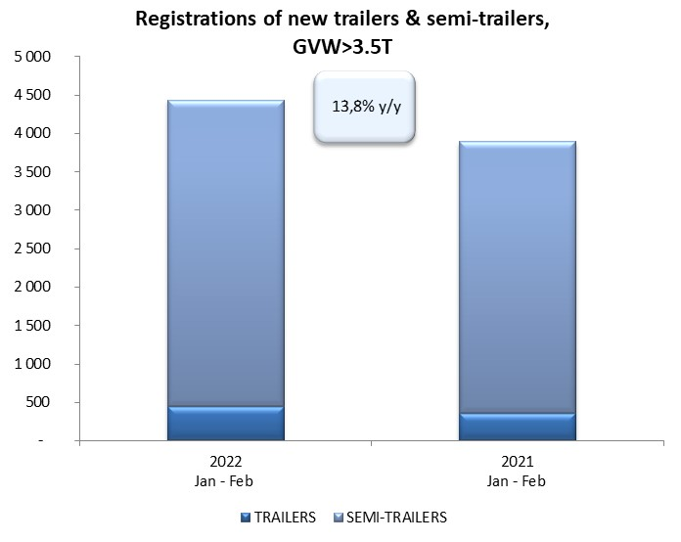
*/ without temporary registered units
Source: PZPM analysis based on Central Register of Vehicles

 |  |  |  |  |  | units
First Registrations of New Trailers & Semi-Trailers *, GVW>3.5T
 | 2022 Feb | 2021 Feb | % change y/y | 2022 Jan - Feb | 2021 Jan - Feb | % change y/y
TRAILERS, GVW>3.5T* | 250 | 241 | 3.7% | 443 | 360 | 23.1%
Trailers for trucks | 243 | 238 | 2.1% | 434 | 355 | 22.3%
Special Trailers | 7 | 3 | 133.3% | 9 | 5 | 80.0%
SEMI-TRAILERS,GVW>3.5T* | 2,209 | 2,129 | 3.8% | 3,990 | 3,534 | 12.9%
Semi -Trailers for trucks | 2,209 | 2,128 | 3.8% | 3,989 | 3,532 | 12.9%
Special Semi -Trailers | - | 1 | -100.0% | 1 | 2 | -50.0%
TOTAL TRAILERS and SEMI-TRAILERS | 2,459 | 2,370 | 3.8% | 4,433 | 3,894 | 13.8%
*/ without temporary registered units
Source: PZPM analysis based on Central Register of Vehicles

Trail&semi-Trail_GVW>3,5T
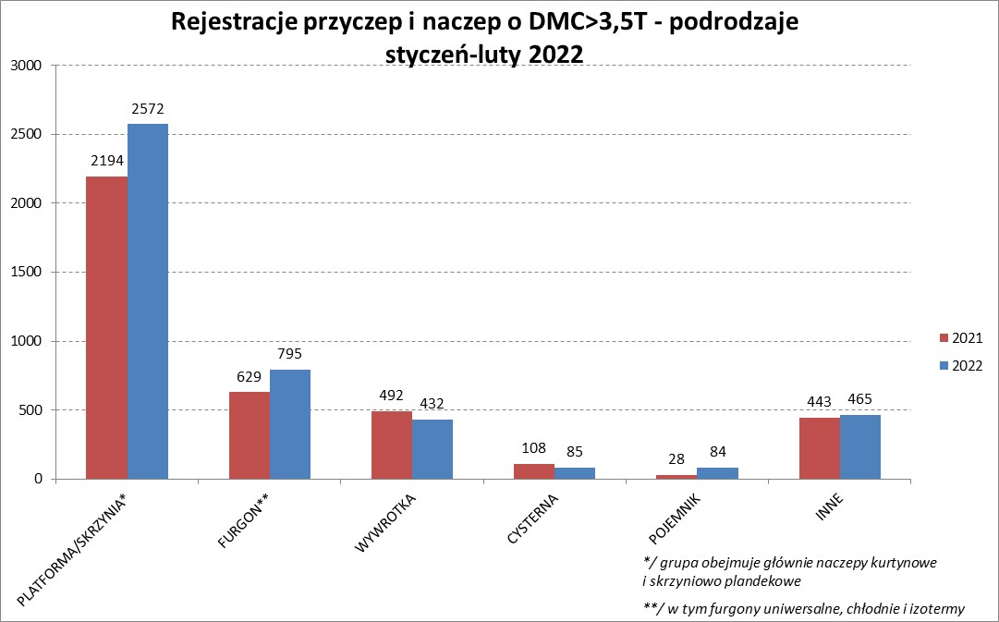

PZPM |  |  |  |  |  | 2022-03-08
Pierwsze rejestracje NOWYCH przyczep i naczep* o DMC>3,5T, udział w rynku %
First Registrations of NEW Trailers & Semi-Trailers with GVW>3.5T, Market Share %
 |  |  |  |  |  | Sztuki / Units
Pozycja | Marka | Rok narastająco Styczeń - Luty
 |  | YTD January - February
 |  | 2022 |  | 2021 |  | Zmiana % r/r
No. | Make
 |  | Ogółem | Udział % | Ogółem | Udział % | Change % y/y
 |  | Total | Mkt shr % | Total | Mkt shr %
1 | SCHMITZ CARGOBULL | 1063 | 23.98% | 852 | 21.88% | 24.8%
2 | WIELTON | 756 | 17.05% | 481 | 12.35% | 57.2%
3 | KRONE | 528 | 11.91% | 757 | 19.44% | -30.3%
4 | KOEGEL | 450 | 10.15% | 373 | 9.58% | 20.6%
5 | SCHWARZMUELLER | 190 | 4.29% | 182 | 4.67% | 4.4%
6 | WECON | 110 | 2.48% | 84 | 2.16% | 31.0%
7 | GNIOTPOL | 88 | 1.99% | 59 | 1.52% | 49.2%
8 | BODEX | 84 | 1.89% | 102 | 2.62% | -17.6%
9 | ZASŁAW | 77 | 1.74% | 76 | 1.95% | 1.3%
 | CHEREAU | 77 | 1.74% | 0 | 0.00%
11 | KAESSBOHRER | 73 | 1.65% | 94 | 2.41% | -22.3%
12 | BERGER | 71 | 1.60% | 35 | 0.90% | 102.9%
13 | FFB FELDBINDER | 63 | 1.42% | 12 | 0.31% | 425.0%
 | KEMPF | 63 | 1.42% | 67 | 1.72% | -6.0%
15 | LAMBERET | 48 | 1.08% | 7 | 0.18% | 585.7%
16 | INTER CARS - FEBER | 47 | 1.06% | 54 | 1.39% | -13.0%
17 | MHS | 38 | 0.86% | 39 | 1.00% | -2.6%
 | REDOS | 38 | 0.86% | 46 | 1.18% | -17.4%
19 | MEILLER-KIPPER | 36 | 0.81% | 16 | 0.41% | 125.0%
20 | MEGA | 32 | 0.72% | 40 | 1.03% | -20.0%
 | Pozostałe / Others | 501 | 11.3% | 518 | 13.3% | -3.3%
 | OGÓŁEM / TOTAL | 4433 | 100% | 3894 | 100% | 13.8%
*/ bez rejestracji czasowych
Źródło: analizy PZPM na podstawie CEP
Source: PZPM analysis based on Central Register of Vehicles

Semi-Trail. GVW>3,5T
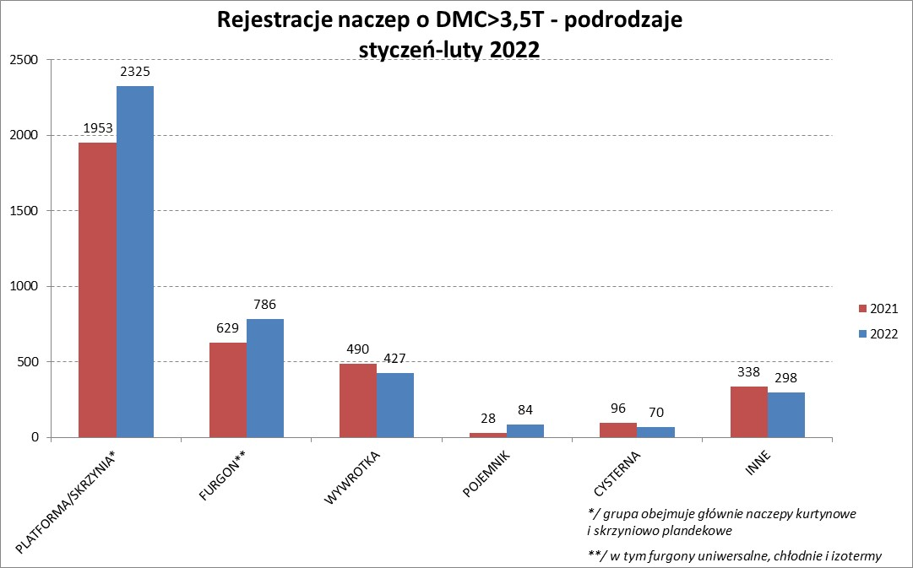

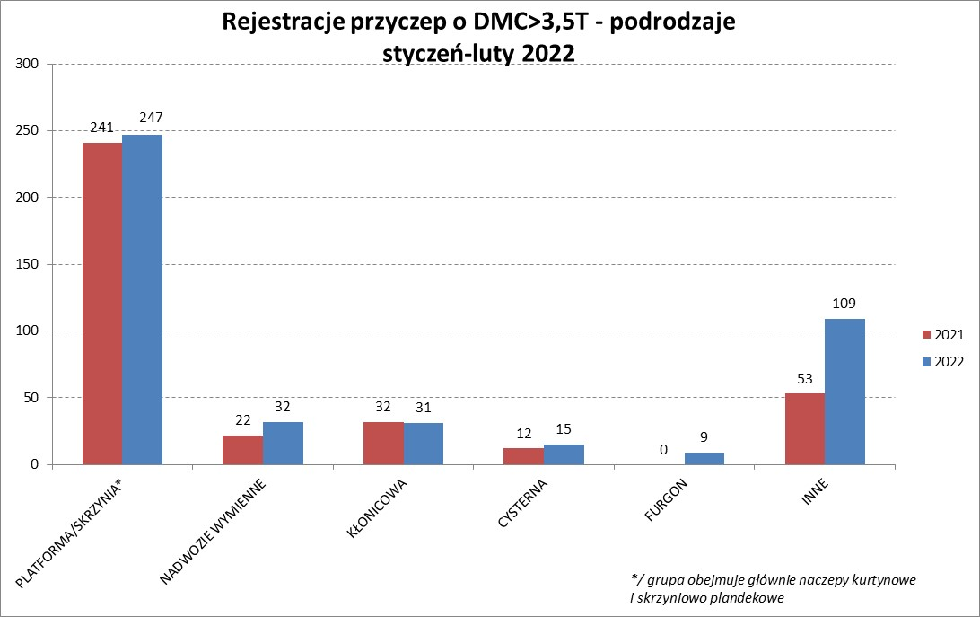

PZPM |  |  |  |  |  | 2022-03-08
Pierwsze rejestracje NOWYCH naczep* o DMC>3,5T, udział w rynku %
First Registrations of NEW Semi-Trailers with GVW>3.5T, Market Share %
 |  |  |  |  |  | Sztuki
Pozycja | Marka | Rok narastająco Styczeń - Luty
 |  | YTD January - February
 |  | 2022 |  | 2021 |  | Zmiana % r/r
No. | Make
 |  | Ogółem | Udział % | Ogółem | Udział % | Change % y/y
 |  | Total | Mkt shr % | Total | Mkt shr %
1 | SCHMITZ CARGOBULL | 1063 | 26.6% | 852 | 24.11% | 24.8%
2 | WIELTON | 724 | 18.1% | 446 | 12.62% | 62.3%
3 | KRONE | 528 | 13.2% | 756 | 21.39% | -30.2%
4 | KOEGEL | 450 | 11.3% | 370 | 10.47% | 21.6%
5 | SCHWARZMUELLER | 187 | 4.7% | 178 | 5.04% | 5.1%
6 | BODEX | 79 | 2.0% | 99 | 2.80% | -20.2%
7 | CHEREAU | 77 | 1.9% | 0 | 0.00%
8 | BERGER | 71 | 1.8% | 35 | 0.99% | 102.9%
9 | KAESSBOHRER | 68 | 1.7% | 94 | 2.66% | -27.7%
 | ZASŁAW | 68 | 1.7% | 69 | 1.95% | -1.4%
11 | FFB FELDBINDER | 63 | 1.6% | 12 | 0.34% | 425.0%
 | KEMPF | 63 | 1.6% | 67 | 1.90% | -6.0%
13 | LAMBERET | 48 | 1.2% | 7 | 0.20% | 585.7%
14 | INTER CARS - FEBER | 47 | 1.2% | 54 | 1.53% | -13.0%
15 | MEGA | 32 | 0.8% | 40 | 1.13% | -20.0%
16 | BENALU | 31 | 0.8% | 27 | 0.76% | 14.8%
17 | CIMC | 30 | 0.8% | 56 | 1.58% | -46.4%
18 | MEILLER-KIPPER | 27 | 0.7% | 14 | 0.40% | 92.9%
19 | STAS | 24 | 0.6% | 48 | 1.36% | -50.0%
 | D-TEC | 24 | 0.6% | 11 | 0.31% | 118.2%
 | Pozostałe / Others | 286 | 7.2% | 299 | 8.5% | -4.3%
 | OGÓŁEM / TOTAL | 3990 | 100% | 3534 | 100% | 12.9%
*/ bez rejestracji czasowych
Źródło: analizy PZPM na podstawie CEP
Source: PZPM analysis based on Central Register of Vehicles

Light Trailers

PZPM |  |  |  |  |  | 2022-03-08
Pierwsze rejestracje NOWYCH przyczep lekkich*, udział w rynku %
First Registrations of NEW Light Trailers*, Market Share %
 |  |  |  |  |  | Sztuki / Units
Pozycja | Marka | Rok narastająco Styczeń - Luty
 |  | YTD January - February
 |  | 2022 |  | 2021 |  | Zmiana % r/r
No. | Make
 |  | Ogółem | Udział % | Ogółem | Udział % | Change % y/y
 |  | Total | Mkt shr % | Total | Mkt shr %
1 | NEPTUN-SORELPOL | 1503 | 26.80% | 1685 | 26.33% | -10.8%
2 | TEMARED | 1191 | 21.23% | 1309 | 20.46% | -9.0%
3 | NIEWIADÓW | 575 | 10.25% | 747 | 11.67% | -23.0%
4 | ZASŁAW | 533 | 9.50% | 339 | 5.30% | 57.2%
5 | FARO | 217 | 3.87% | 263 | 4.11% | -17.5%
6 | MARTZ | 208 | 3.71% | 195 | 3.05% | 6.7%
7 | RYDWAN | 169 | 3.01% | 308 | 4.81% | -45.1%
8 | WIDPOL | 97 | 1.73% | 75 | 1.17% | 29.3%
9 | BRENDERUP-THULE TRAILERS | 90 | 1.60% | 157 | 2.45% | -42.7%
10 | WIOLA | 86 | 1.53% | 106 | 1.66% | -18.9%
11 | CARRO | 69 | 1.23% | 56 | 0.88% | 23.2%
12 | SYLAND | 68 | 1.21% | 83 | 1.30% | -18.1%
13 | SPAWLINE | 61 | 1.09% | 34 | 0.53% | 79.4%
14 | FRACHT | 52 | 0.93% | 96 | 1.50% | -45.8%
15 | W.N.P. M.SUSKI | 51 | 0.91% | 75 | 1.17% | -32.0%
16 | STIM | 46 | 0.82% | 63 | 0.98% | -27.0%
17 | MASTER-TECH | 45 | 0.80% | 58 | 0.91% | -22.4%
18 | K.T.S. SUSKI | 42 | 0.75% | 52 | 0.81% | -19.2%
19 | GŁOWACZ | 37 | 0.66% | 86 | 1.34% | -57.0%
20 | BLYSS | 35 | 0.62% | 35 | 0.55% | 0.0%
 | Pozostałe / Others | 434 | 7.7% | 577 | 9.0% | -24.8%
 | OGÓŁEM / TOTAL | 5609 | 100% | 6399 | 100% | -12.3%
*/ bez rejestracji czasowych
Źródło: analizy PZPM na podstawie CEP
Source: PZPM analysis based on Central Register of Vehicles

Agri-Trail.&Tractors GVW>3.5T

PZPM |  |  |  |  |  | 2022-03-08
Pierwsze rejestracje NOWYCH przyczep ciężarowych rolniczych*, udział w rynku %
First Registrations of NEW Agricultural Trailers*, Market Share %
 |  |  |  |  |  | Sztuki / Units
Pozycja | Marka | Rok narastająco Styczeń - Luty
 |  | YTD January - February
 |  | 2022 |  | 2021 |  | Zmiana % r/r
No. | Make
 |  | Ogółem | Udział % | Ogółem | Udział % | Change % y/y
 |  | Total | Mkt shr % | Total | Mkt shr %
1 | PRONAR | 450 | 39.79% | 306 | 37.32% | 47.1%
2 | METAL-FACH | 106 | 9.37% | 97 | 11.83% | 9.3%
3 | METALTECH | 105 | 9.28% | 72 | 8.78% | 45.8%
4 | PPHU WODZIŃSKI | 56 | 4.95% | 38 | 4.63% | 47.4%
5 | WIELTON | 49 | 4.33% | 49 | 5.98% | 0.0%
6 | MEPROZET | 47 | 4.16% | 27 | 3.29% | 74.1%
7 | MARPOL | 46 | 4.07% | 20 | 2.44% | 130.0%
8 | POMOT | 41 | 3.63% | 21 | 2.56% | 95.2%
9 | ZASŁAW | 37 | 3.27% | 32 | 3.90% | 15.6%
10 | CYNKOMET | 33 | 2.92% | 37 | 4.51% | -10.8%
11 | JOSKIN | 25 | 2.21% | 8 | 0.98% | 212.5%
12 | TECHMONT | 21 | 1.86% | 16 | 1.95% | 31.3%
13 | GOMAR | 17 | 1.50% | 15 | 1.83% | 13.3%
14 | BBC | 16 | 1.41% | 0 | 0.00%
15 | FLIEGL | 15 | 1.33% | 8 | 0.98% | 87.5%
 | Pozostałe / Others | 67 | 5.9% | 74 | 9.0% | -9.5%
 | OGÓŁEM / TOTAL | 1131 | 100% | 820 | 100% | 37.9%
*/ bez rejestracji czasowych
Źródło: analizy PZPM na podstawie CEP
Source: PZPM analysis based on Central Register of Vehicles


PZPM
Pierwsze rejestracje NOWYCH ciągników rolniczych*, udział w rynku %
First Registrations of NEW Agricultural Tractors*, Market Share %
 |  |  |  |  |  | Sztuki / Units
Pozycja | Marka | Rok narastająco Styczeń - Luty
 |  | YTD January - February
 |  | 2022 |  | 2021 |  | Zmiana % r/r
No. | Make
 |  | Ogółem | Udział % | Ogółem | Udział % | Change % y/y
 |  | Total | Mkt shr % | Total | Mkt shr %
1 | NEW HOLLAND | 286 | 18.73% | 283 | 19.40% | 1.1%
2 | JOHN DEERE | 202 | 13.23% | 127 | 8.70% | 59.1%
3 | KUBOTA | 176 | 11.53% | 166 | 11.38% | 6.0%
4 | CASE IH | 141 | 9.23% | 132 | 9.05% | 6.8%
5 | ZETOR | 103 | 6.75% | 174 | 11.93% | -40.8%
6 | DEUTZ-FAHR | 97 | 6.35% | 113 | 7.75% | -14.2%
7 | MASSEY FERGUSON | 76 | 4.98% | 73 | 5.00% | 4.1%
8 | CLAAS | 66 | 4.32% | 42 | 2.88% | 57.1%
9 | VALTRA | 63 | 4.13% | 59 | 4.04% | 6.8%
10 | FARMTRAC | 60 | 3.93% | 49 | 3.36% | 22.4%
11 | STEYR | 41 | 2.69% | 35 | 2.40% | 17.1%
12 | FENDT | 35 | 2.29% | 41 | 2.81% | -14.6%
13 | LOVOL | 33 | 2.16% | 34 | 2.33% | -2.9%
14 | SOLIS | 28 | 1.83% | 29 | 1.99% | -3.4%
15 | ARBOS | 24 | 1.57% | 46 | 3.15% | -47.8%
 | Pozostałe / Others | 96 | 6.3% | 56 | 3.8% | 71.4%
 | OGÓŁEM / TOTAL | 1,527 | 100% | 1,459 | 100% | 4.7%
*Pojazdy zarejestrowane jako Ciągniki Rolnicze bez wyróżnionych jako potencjalne ATV / UTV
** Liczby zawierają rejestracje czasowe na koniec miesięcy
Źródło: analizy PZPM na podstawie CEP
*Vehicles registered as Agricultural Tractors without considered as ATV / UTV
Source: PZPM analysis based on Central Register of Vehicles

